Graficos
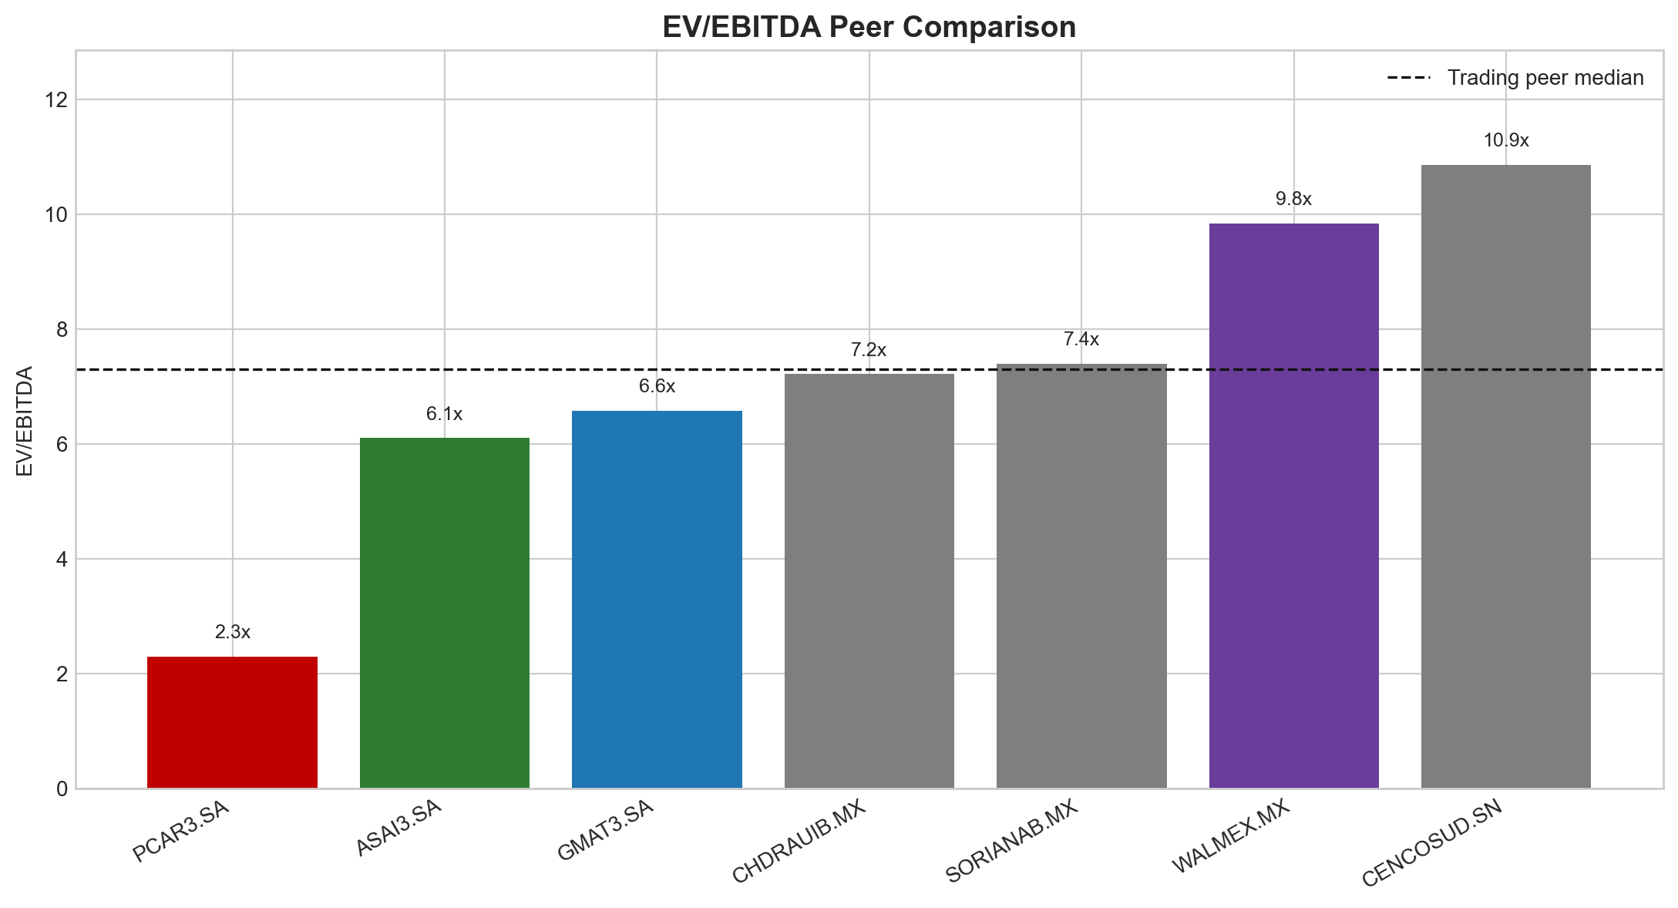
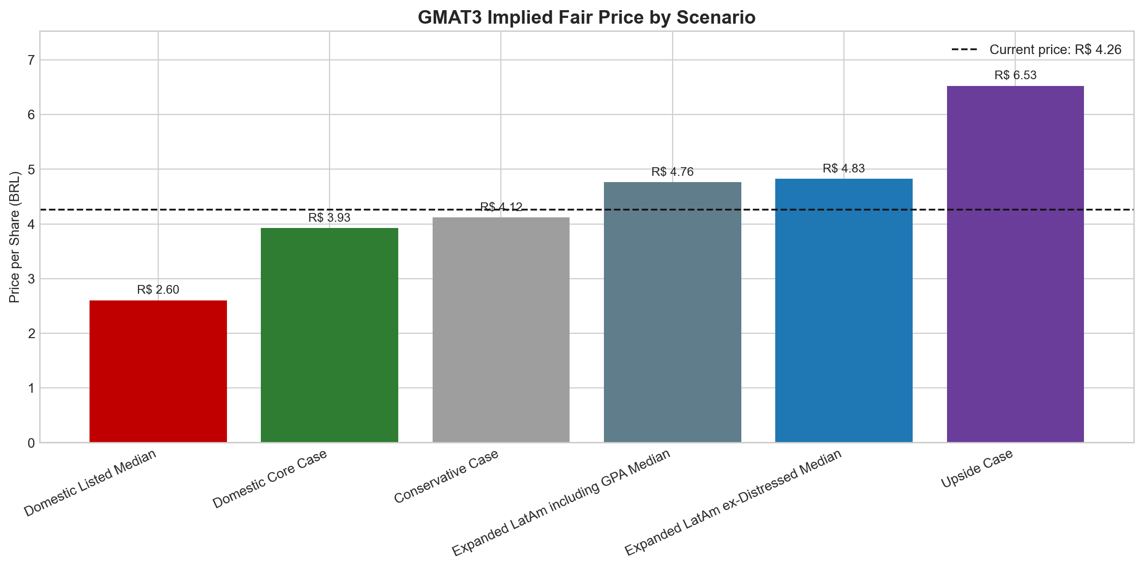
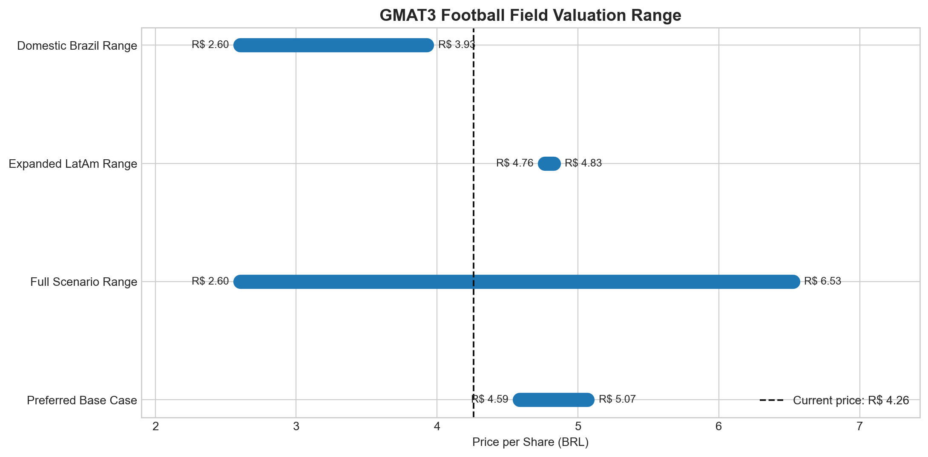
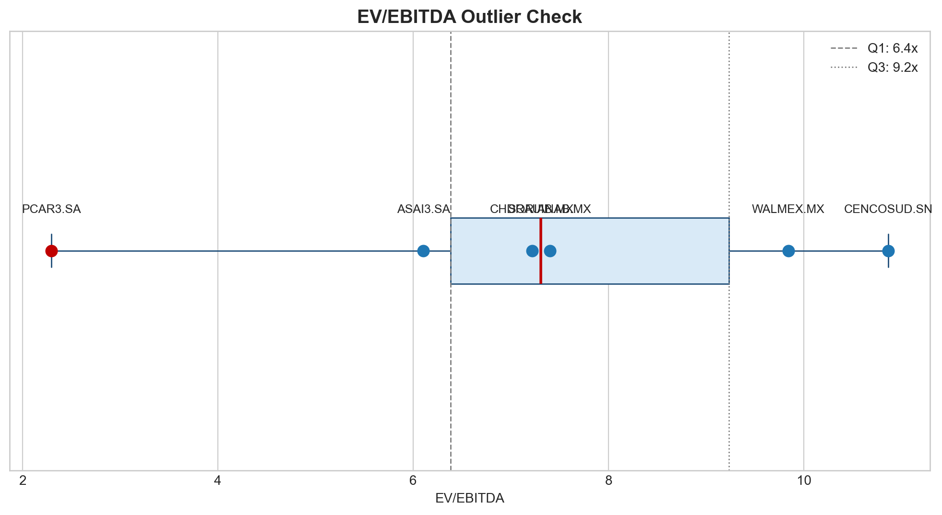
Graficos para Relatorio

Os graficos abaixo resumem a historia do valuation: spread de multiplos, preco justo por cenario, upside/downside, football field e analise de outliers.

